Лист1
№ | Дата выявления | Владелец конструкции / Собственник обьекта недвижимого им-ва / Лицо, управомоченное собственниками | Район города | Адрес размещения | Тип конструкции | Содержание | Фото конструкции
1 | 2023-09-05 | Харитонова Ольга Александровна | Автозаводский | ул. Мончегорская, д. 1А | Не установленный Правилами тип | СХОД-РАЗВАЛ | 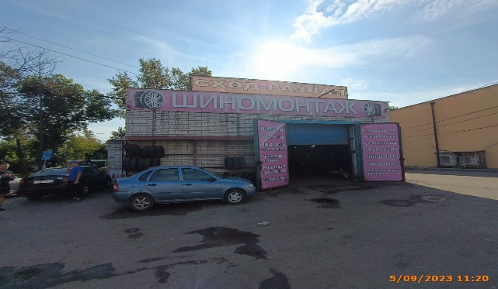
2 | 2023-09-05 | Харитонова Ольга Александровна | Автозаводский | ул. Мончегорская, д. 1А | Не установленный Правилами тип | ШИНОМОНТАЖ
3 | 2023-09-05 | Харитонова Ольга Александровна | Автозаводский | ул. Мончегорская, д. 1А | Не установленный Правилами тип | Шиномонтаж Балансировка Правка дисков
 | 2023-09-05 | Харитонова Ольга Александровна | Автозаводский | ул. Мончегорская, д. 1А | Не установленный Правилами тип | Ремонт подвески Ремонт двигателя Ремонт ГБЦ
 | 2023-09-05 | ИП АБДУЛГАСАНОВ ИЛГАР БАХТИЯР ОГЛЫ | Автозаводский | ул. Мончегорская, д. 1Б | Не установленный Правилами тип | ЦЕНОПАД магазин доступных цен одежда для всей семьи | 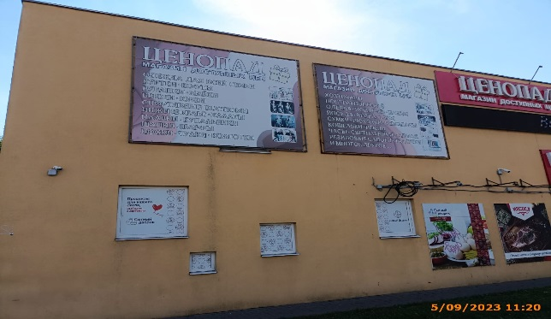
 | 2023-09-05 | ИП АБДУЛГАСАНОВ ИЛГАР БАХТИЯР ОГЛЫ | Автозаводский | ул. Мончегорская, д. 1Б | Не установленный Правилами тип | ЦЕНОПАД магазин доступных цен хозтовары
 | 2023-09-05 | ИП АБДУЛГАСАНОВ ИЛГАР БАХТИЯР ОГЛЫ | Автозаводский | ул. Мончегорская, д. 1Б | Не установленный Правилами тип | ЦЕНОПАД магазин доступных цен одежда для всей семьи | 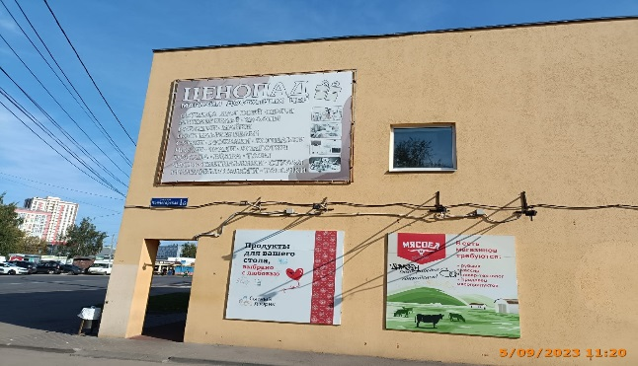 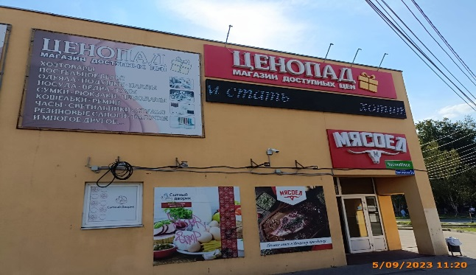
 | 2023-09-05 | ИП АБДУЛГАСАНОВ ИЛГАР БАХТИЯР ОГЛЫ | Автозаводский | ул. Мончегорская, д. 1Б | Настенная конструкция | ЦЕНОПАД магазин доступных цен
 | 2023-09-05 | ООО "Мясоед" | Автозаводский | ул. Мончегорская, д. 1Б | Настенная конструкция | МЯСОЕД
 | 2023-09-05 | ООО "Мясоед" | Автозаводский | ул. Мончегорская, д. 1Б | Не установленный Правилами тип | Бегущая строка стать
 | 2023-09-05 | ООО "Мясоед" | Автозаводский | ул. Мончегорская, д. 1Б | Не установленный Правилами тип | МЯСОЕД Всежее мясо Вашему празднику
 | 2023-09-05 | ООО "Мясоед" | Автозаводский | ул. Мончегорская, д. 1Б | Не установленный Правилами тип | МЯСОЕД В сеть магазинов требуется
 | 2023-09-05 | ИП Караваев Вячеслав Владимирович | Автозаводский | ул. Мончегорская, д. 1Б | Не установленный Правилами тип | Продукты для вашего стола, выбираю с любовью
 | 2023-09-05 | ИП Караваев Вячеслав Владимирович | Автозаводский | ул. Мончегорская, д. 1Б | Не установленный Правилами тип | Сытный дворик молоко сыры деликатесы
 | 2023-09-05 | ИП Караваев Вячеслав Владимирович | Автозаводский | ул. Мончегорская, д. 1Б | Не установленный Правилами тип | Продукты для вашего стола, выбираю с любовью
 | 2023-09-05 | ИП Караваев Вячеслав Владимирович | Автозаводский | ул. Мончегорская, д. 1Б | Не установленный Правилами тип | Сытный дворик
 | 2023-09-05 | ИП Караваев Вячеслав Владимирович | Автозаводский | ул. Мончегорская, д. 1Б | Не установленный Правилами тип | Сытный дворик
 | 2023-09-05 | ИП Караваев Вячеслав Владимирович | Автозаводский | ул. Мончегорская, д. 1Б | Не установленный Правилами тип | Сытный дворик

